歩数集計表
歩数集計表
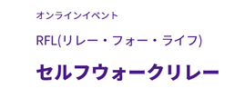 |  |  |  | 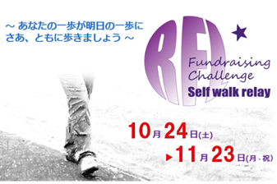
 |  |  | 氏名： |  |  | がんサバイバーさんですか □ はい □ いいえ

日 | 月 | 火 | 水 | 木 | 金 | 土 | 歩数
 |  |  |  |  |  | 2020-10-24 | 0

2020-10-25 | 2020-10-26 | 2020-10-27 | 2020-10-28 | 2020-10-29 | 2020-10-30 | 2020-10-31

2020-11-01 | 2020-11-02 | 2020-11-03 | 2020-11-04 | 2020-11-05 | 2020-11-06 | 2020-11-07

2020-11-08 | 2020-11-09 | 2020-11-10 | 2020-11-11 | 2020-11-12 | 2020-11-13 | 2020-11-14

2020-11-15 | 2020-11-16 | 2020-11-17 | 2020-11-18 | 2020-11-19 | 2020-11-20 | 2020-11-21

2020-11-22 | 2020-11-23 | 2020-11-24 | 歩数合計
 |  |  | 0

 | 歩く場所は自由です。基本は任意の散歩コースですが、通勤・通学路、会社や職場、自 宅・自室、施設内など一日の行動範囲すべてを含みます。三密を避けましょう。人がいる 場所で2m以上の距離を取れない場合は、マスクなどを着用し、感染拡大防止にご協力ください。 集計歩数の報告方法 ①エクセルデータでダウンロードした場合→メールに添付して送ってください。 ②集計表を使用した場合→集計表をFAXするか、メールで歩数合計を送ってください。
 |  |  | 〆切り １１／２９（土）
 |  |  | リレー･フォー･ライフ･ジャパンとちぎ実行委員会
 |  |  |  |  | HP http://relayforlife.jp/tochigi/
 |  |  |  |  | FAX 028-650-4421
 |  |  |  |  | E-mail rflj.tochigi@gmail.com

